Heinz
 | COD ITEMS | DESCIPTION | SIZE | MODEL | UNIT OF SALE IN BOX | BOX PER PALLET | EXPIRY DATE | Sales units available | Pallets available | Retail prices | Total retail
 | HZ102 | TOMATO KETCHUP SAUCE-O-MATE B | lt 5 | Sauce-o-Mate | 3 | 44 | 2017-09-01 | 510 | 3.9 | 16.20 € | 8,262.00 € | IT | DE | FR | NL | EN |  | ES | PT |  | DA |  | SV
 | HZ107 | TOMATO KETCHUP SQUEEZER G 342 | ml 300 | Squeezer | 10 | 135 | 2017-08-01 | 1200 | 0.9 | 1.55 € | 1,860.00 € | IT
 | HZ111 | TOMATO KETCHUP VASETTO CARTON | 39 gr | Box da 80 pz | 1 | 100 | 2017-07-28 | 880 | 8.8 | 38.85 € | 34,188.00 € | IT | DE | FR | NL | EN |  | ES | PT |  |  |  | SV |  |  |  | PL
 | HZ112 | MAIONESE VASETTO CARTONE 80X3 | 30 gr | Box da 80 pz | 1 | 100 | 2017-08-10 | 150 | 1.5 | 38.85 € | 5,827.50 € | IT | DE | FR | NL | EN |  | ES | PT |  |  |  | SV
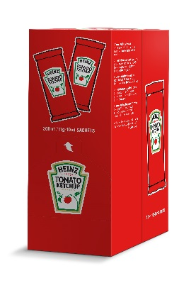 | HZ123 | TOMATO KETCHUP MONODOSE CARTO | 12 gr | Box da 200 pz | 1 | 144 | 2017-07-17 | 1990 | 13.8 | 11.30 € | 22,487.00 € | IT |  | FR |  | EN |  | ES | PT | NO | DA | FI | SV | AR | TR | EL
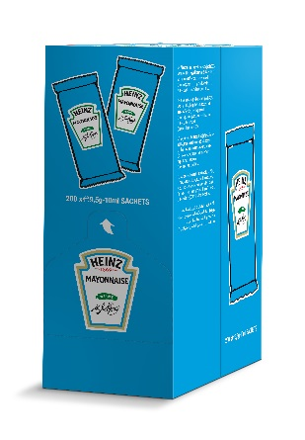
 | HZ123 | TOMATO KETCHUP MONODOSE CARTO | 12 gr | Box da 200 pz | 1 | 144 | 2017-08-01 | 800 | 5.6 | 11.30 € | 9,040.00 € | IT |  | FR |  | EN |  | ES | PT | NO | DA | FI | SV | AR | TR | EL
 | HZ123 | TOMATO KETCHUP MONODOSE CARTO | 12 gr | Box da 200 pz | 1 | 144 | 2017-08-02 | 720 | 5.0 | 11.30 € | 8,136.00 € | IT |  | FR |  | EN |  | ES | PT | NO | DA | FI | SV | AR | TR | EL
 | HZ123 | TOMATO KETCHUP MONODOSE CARTO | 12 gr | Box da 200 pz | 1 | 144 | 2017-08-07 | 1850 | 12.8 | 11.30 € | 20,905.00 € | IT |  | FR |  | EN |  | ES | PT | NO | DA | FI | SV | AR | TR | EL
 | HZ123 | TOMATO KETCHUP MONODOSE CARTO | 12 gr | Box da 200 pz | 1 | 144 | 2017-08-08 | 4460 | 31.0 | 11.30 € | 50,398.00 € | IT |  | FR |  | EN |  | ES | PT | NO | DA | FI | SV | AR | TR | EL
 | HZ123 | TOMATO KETCHUP MONODOSE CARTO | 12 gr | Box da 200 pz | 1 | 144 | 2017-08-15 | 2200 | 15.3 | 11.30 € | 24,860.00 € | IT |  | FR |  | EN |  | ES | PT | NO | DA | FI | SV | AR | TR | EL
 | HZ123 | TOMATO KETCHUP MONODOSE CARTO | 12 gr | Box da 200 pz | 1 | 144 | 2017-08-16 | 6420 | 44.6 | 11.30 € | 72,546.00 € | IT |  | FR |  | EN |  | ES | PT | NO | DA | FI | SV | AR | TR | EL
 | HZ123 | TOMATO KETCHUP MONODOSE CARTO | 12 gr | Box da 200 pz | 1 | 144 | 2017-08-22 | 5920 | 41.1 | 11.30 € | 66,896.00 € | IT |  | FR |  | EN |  | ES | PT | NO | DA | FI | SV | AR | TR | EL
 | HZ123 | TOMATO KETCHUP MONODOSE CARTO | 12 gr | Box da 200 pz | 1 | 144 | 2017-08-31 | 2930 | 20.3 | 11.30 € | 33,109.00 € | IT |  | FR |  | EN |  | ES | PT | NO | DA | FI | SV | AR | TR | EL
 | HZ123 | TOMATO KETCHUP MONODOSE CARTO | 12 gr | Box da 200 pz | 1 | 144 | 2017-09-01 | 200 | 1.4 | 11.30 € | 2,260.00 € | IT |  | FR |  | EN |  | ES | PT | NO | DA | FI | SV | AR | TR | EL
 | HZ123 | TOMATO KETCHUP MONODOSE CARTO | 12 gr | Box da 200 pz | 1 | 144 | 2017-09-16 | 220 | 1.5 | 11.30 € | 2,486.00 € | IT |  | FR |  | EN |  | ES | PT | NO | DA | FI | SV | AR | TR | EL
 | HZ124 | MAIONESE MONODOSE CARTONE 200 | 9 gr | Box da 200 pz | 1 | 144 | 2017-07-30 | 19000 | 131.9 | 15.80 € | 300,200.00 € | IT | DE | FR | NL |  |  |  |  | NO | DA | FI | SV | AR
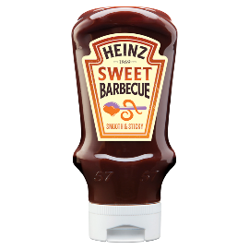 | HZ127 | BARBECUE SWEET SQUEEZER TOP D | ml 400 | Top Down Squeezer | 10 | 44 | 2017-09-01 | 96 | 0.2 | 3.55 € | 340.80 € | IT
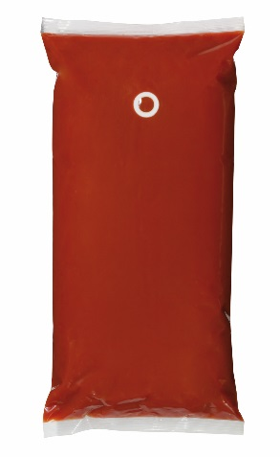 | HZ135 | TOMATO KETCHUP SAUCE-O-MATE B | lt 2,5 | Sauce-o-Mate | 3 | 60 | 2017-08-18 | 2450 | 13.6 | 10.20 € | 24,990.00 € | IT | DE | FR | NL | EN |  |  |  |  | DA |  | SV
 | HZ135 | TOMATO KETCHUP SAUCE-O-MATE B | lt 2,5 | Sauce-o-Mate | 3 | 60 | 2017-09-16 | 130 | 0.7 | 10.20 € | 1,326.00 € | IT | DE | FR | NL | EN |  |  |  |  | DA |  | SV
 | HZ135 | TOMATO KETCHUP SAUCE-O-MATE B | lt 2,5 | Sauce-o-Mate | 3 | 60 | 2017-09-18 | 3120 | 17.3 | 10.20 € | 31,824.00 € | IT | DE | FR | NL | EN |  |  |  |  | DA |  | SV
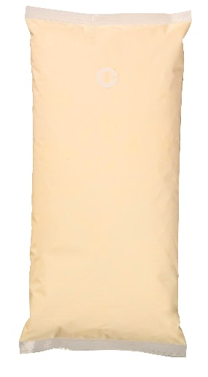 | HZ204 | MAIONESE SAUCE-O-MATE BAG L 5 | lt 5 | Sauce-o-Mate | 3 | 44 | 2017-08-25 | 770 | 5.8 | 20.90 € | 16,093.00 € | IT | DE | FR | NL | EN |  | ES
 | HZ204 | MAIONESE SAUCE-O-MATE BAG L 5 | lt 5 | Sauce-o-Mate | 3 | 44 | 2017-09-08 | 100 | 0.8 | 20.90 € | 2,090.00 € | IT | DE | FR | NL | EN |  | ES
 | HZ211 | MAIONESE SAUCE-O-MATE BAG L 2 | lt 2,5 | Sauce-o-Mate | 3 | 60 | 2017-08-23 | 1050 | 5.8 | 14.15 € | 14,857.50 € | IT | DE | FR | NL | EN |  | ES | PT
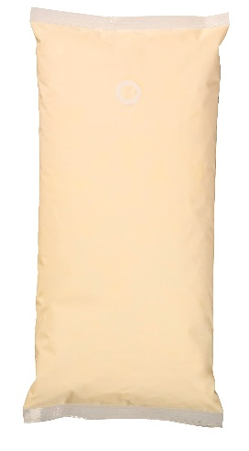 | HZ211 | MAIONESE SAUCE-O-MATE BAG L 2 | lt 2,5 | Sauce-o-Mate | 3 | 60 | 2017-09-07 | 3450 | 19.2 | 14.15 € | 48,817.50 € | IT | DE | FR | NL | EN |  | ES | PT
 | HZ213 | MAIONESE SQUEEZER KING KONG M | ml 875 | King-kong Squeezer | 6 | 88 | 2017-07-30 | 15440 | 29.2 | 5.40 € | 83,376.00 € | IT | DE | FR | NL | EN | PL | ES | PT
 | HZ213 | MAIONESE SQUEEZER KING KONG M | ml 875 | King-kong Squeezer | 6 | 88 | 2017-08-31 | 1750 | 3.3 | 5.40 € | 9,450.00 € | IT | DE | FR | NL | EN | PL | ES | PT
 | HZ307 | YELLOW MUSTARD NY DELI STYLE | ml 220 | Top Down Squeezer | 8 | 306 | 2017-09-09 | 16 | 0.0 | 2.05 € | 32.80 € | IT |  |  |  |  |  | ES | PT
 | HZ308 | SENAPE SQUEEZER KING KONG ML8 | ml 875 | King-kong Squeezer | 6 | 88 | 2017-07-30 | 2420 | 4.6 | 5.40 € | 13,068.00 € | IT | DE | FR | NL | EN | PL
 | HZ409 | HABANERO HOT SAUCE BOTTIGLIA | ml 150 | Glass Bottle | 6 | 285 | 2017-07-30 | 720 | 0.4 | 2.55 € | 1,836.00 € | IT |  |  |  |  |  | ES | PT
 | HZ421 | CAESAR SAUCE SQUEEZER TOP DOW | ml 220 | Top Down Squeezer | 8 | 238 | 2017-07-31 | 726 | 0.4 | 1.85 € | 1,343.10 € | IT
 | HZ440 | SALSA COCKTAIL TANICA L 2,15 | lt 2,15 | Bulck | 2 | 128 | 2017-09-01 | 182 | 0.7 | 10.20 € | 1,856.40 € | IT |  |  |  | EN | PL
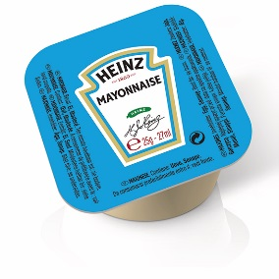 | HZ500 | MAIONESE DIP POTS CARTONE 100 | 25 gr | Box da 100 pz | 1 | 135 | 2017-07-19 | 290 | 2.1 | 18.85 € | 5,466.50 € | IT | DE | FR | NL |  |  |  |  | NO |  | FI | SV
 | HZ500 | MAIONESE DIP POTS CARTONE 100 | 25 gr | Box da 100 pz | 1 | 135 | 2017-09-09 | 400 | 3.0 | 18.85 € | 7,540.00 € | IT | DE | FR | NL |  |  |  |  | NO |  | FI | SV
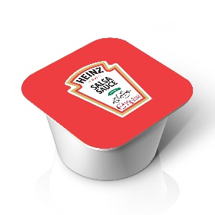 | HZ501 | TOMATO KETCHUP DIP POTS CARTO | 25 gr | Box da 100 pz | 1 | 135 | 2017-08-03 | 50 | 0.4 | 18.85 € | 942.50 € | IT | DE | FR | NL | EN |  | ES | PT | NO |  | FI | SV
 | HZ501 | TOMATO KETCHUP DIP POTS CARTO | 25 gr | Box da 100 pz | 1 | 135 | 2017-08-11 | 320 | 2.4 | 18.85 € | 6,032.00 € | IT | DE | FR | NL | EN |  | ES | PT | NO |  | FI | SV
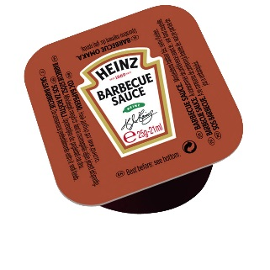 | HZ501 | TOMATO KETCHUP DIP POTS CARTO | 25 gr | Box da 100 pz | 1 | 135 | 2017-10-25 | 230 | 1.7 | 18.85 € | 4,335.50 € | IT | DE | FR | NL | EN |  | ES | PT | NO |  | FI | SV
 | HZ510 | BARBECUE SAUCE DIP POTS CARTO | 25 gr | Box da 100 pz | 1 | 135 | 2017-10-07 | 40 | 0.3 | 18.85 € | 754.00 € | IT | DE | FR | NL |  |  |  |  |  |  |  |  |  | SR | HU | BG
 |  |  |  |  |  |  |  | 83,200 | 451.4 |  | 939,832.10 €

